CHL
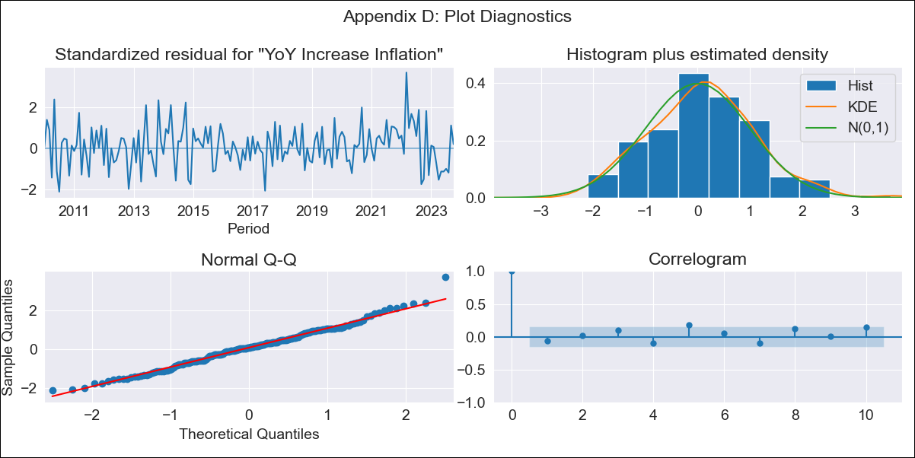
CHL - Inflation - Next 12 months forecast as of: 2023-10-01

Model | VARMAX - (2, 1, 2, 0, 0, 1, 12) | Exogenous Variables | Expectativas de inflación en el mes
Training Data | 2010-01-01 to 2022-11-01
Test Data | 2022-11-01 to 2023-10-01

Date | Inflation Change YoY % | Lower Bound - 95% Confidence Interval | Upper Bound - 95% Confidence Interval
2023-11-01 | 4.8 | 3.96 | 5.64
2023-12-01 | 4.69 | 3.24 | 6.14
2024-01-01 | 4.63 | 2.71 | 6.55
2024-02-01 | 4.54 | 2.19 | 6.9
2024-03-01 | 4.43 | 1.66 | 7.2
2024-04-01 | 4.32 | 1.16 | 7.48
2024-05-01 | 4.22 | 0.71 | 7.73
2024-06-01 | 4.12 | 0.29 | 7.95
2024-07-01 | 4.02 | -0.1 | 8.14
2024-08-01 | 3.92 | -0.47 | 8.31
2024-09-01 | 3.82 | -0.81 | 8.46
2024-10-01 | 3.73 | -1.13 | 8.59

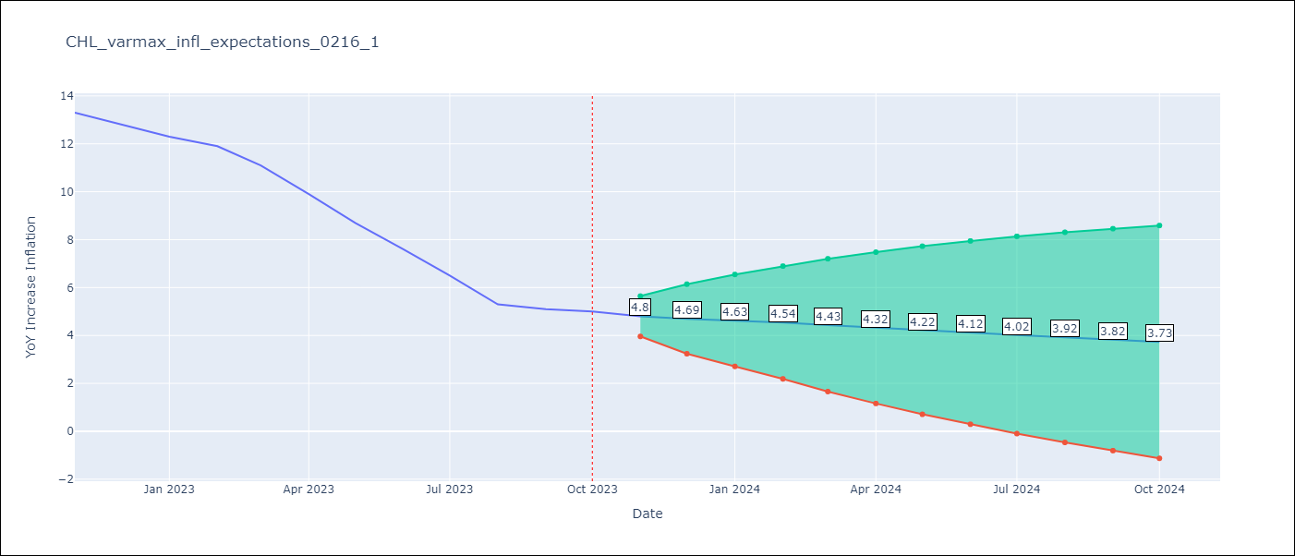

Test Metrics
RMSE | 4.55
Naive RMSE | 0.86
MAPE | 57.22%

Test Predictions
Date | Predicted | Actual
2022-11-01 | 12.75 | 13.3
2022-12-01 | 12.82 | 12.8
2023-01-01 | 12.69 | 12.3
2023-02-01 | 12.69 | 11.9
2023-03-01 | 12.63 | 11.1
2023-04-01 | 12.62 | 9.9
2023-05-01 | 12.58 | 8.7
2023-06-01 | 12.56 | 7.6
2023-07-01 | 12.52 | 6.5
2023-08-01 | 12.5 | 5.3
2023-09-01 | 12.46 | 5.1
2023-10-01 | 12.44 | 5

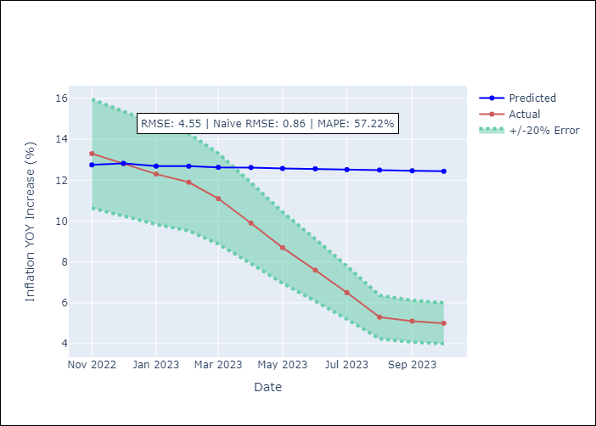

Appendix A: Model Summary
Model | VARMA(2,2)
Sample | - 10-01-2023opg
No. of Observations | 166
Terms | P-value (Statistical significance)
L1.YoY Increase Inflation | 0.000
L1.Expectativas de inflación en el mes | 0.800
L2.YoY Increase Inflation | 0.010
L2.Expectativas de inflación en el mes | 0.637
L1.e(YoY Increase Inflation) | 0.408
L1.e(Expectativas de inflación en el mes ) | 0.955
L2.e(YoY Increase Inflation) | 0.402
L2.e(Expectativas de inflación en el mes ) | 0.541
Assumptions | P-value
Ljung-Box (L1) | 0.40, 0.77
Heteroskedasticity | 0.99, 0.02
Jarque-Bera | 0.24, 0.00
Skew | 0.27, 0.54
Kurtosis | 3.35, 4.01

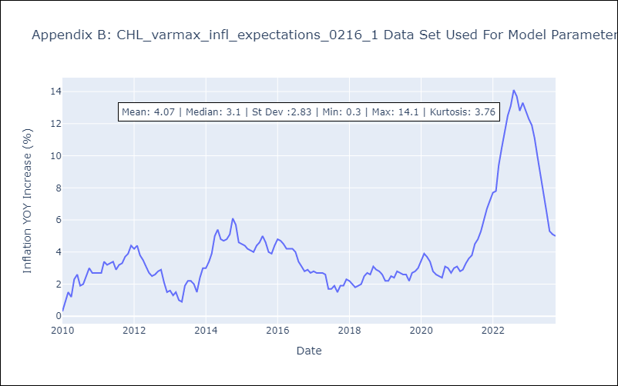

Appendix C: Residuals Analysis
Mean | 0.04
White Noise? | No - Correlation at Lags [12]
Normal? | No

